关系图
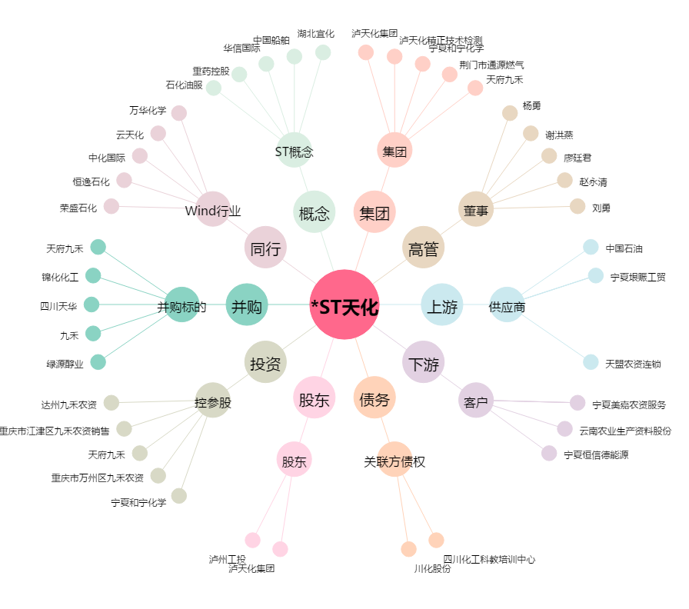
*ST天化[000912.SZ] - 关系概览图

